Gràfics
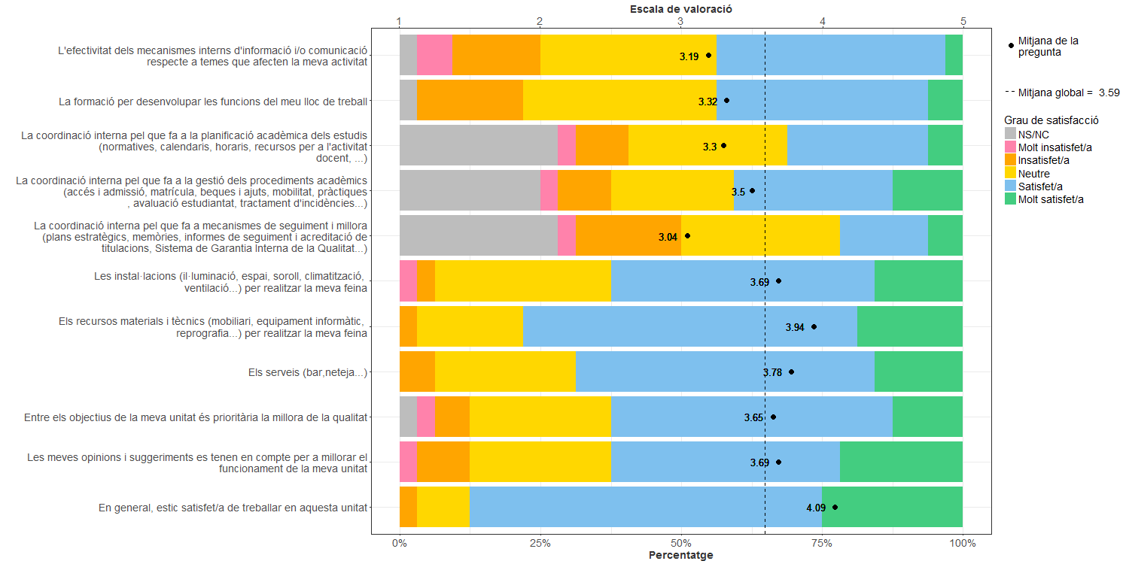
Enquesta de satisfacció del PAS de la Facultat d'Informàtica de Barcelona

Indica el teu grau de satisfacció amb:

